Entrada_Coordenadas
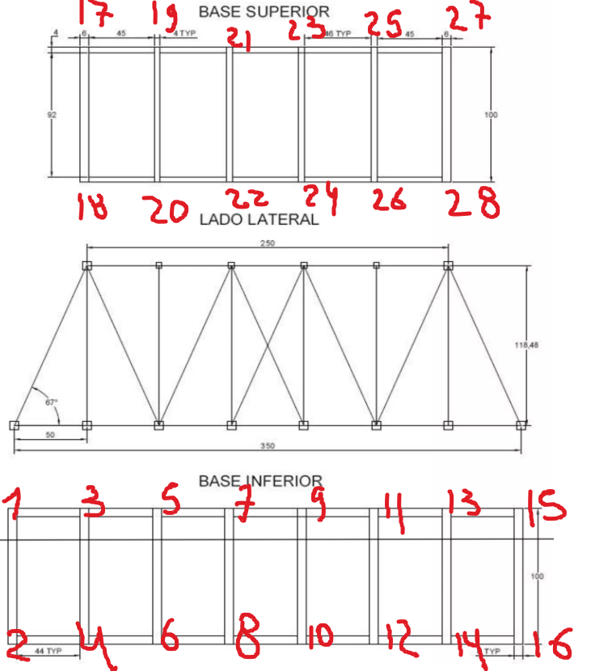
Nodo | X | Y | Z
1 | 0 | 10 | 0
2 | 0 | 0 | 0
3 | 5 | 10 | 0
4 | 5 | 0 | 0
5 | 10 | 10 | 0
6 | 10 | 0 | 0
7 | 15 | 10 | 0
8 | 15 | 0 | 0
9 | 20 | 10 | 0
10 | 20 | 0 | 0
11 | 25 | 10 | 0
12 | 25 | 0 | 0
13 | 30 | 10 | 0
14 | 30 | 0 | 0
15 | 35 | 10 | 0
16 | 35 | 0 | 0
17 | 5 | 10 | 12
18 | 5 | 0 | 12
19 | 10 | 10 | 12
20 | 10 | 0 | 12
21 | 15 | 10 | 12
22 | 15 | 0 | 12
23 | 20 | 10 | 12
24 | 20 | 0 | 12
25 | 25 | 10 | 12
26 | 25 | 0 | 12
27 | 30 | 10 | 12
28 | 30 | 0 | 12

